ソフトウェア
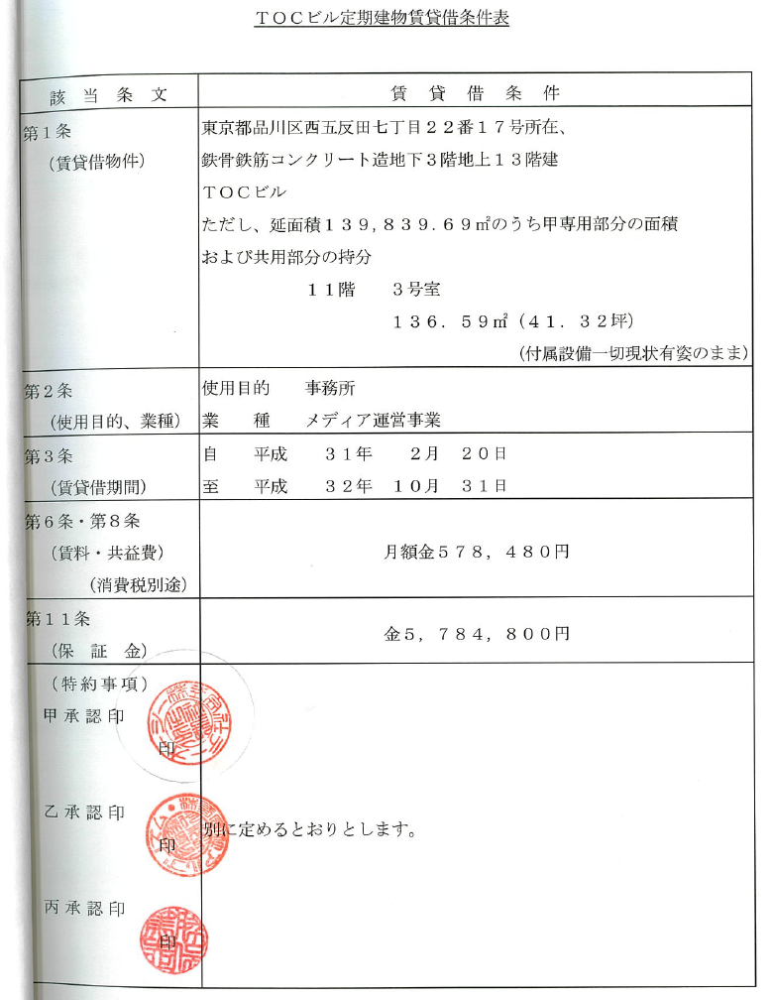
ソフトウェア

名称 | 取得額 | 累計償却額
〇〇システム | 1,000,000 | 4,320,000
〇〇システム | 2,000,000 | 2,461,091
 | 3,000,000 | 6,781,091

 | 純計上額 | 3,781,091

